Spielfeld

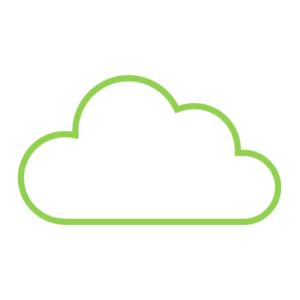


 | öffentlich / extern | Geringste Sicherheit | Mittlere Sicherheit | Hohe Sicherheit | Höchste Sicherheit | 🔸 Infrastruktur im Zonenmodell
 | (public Cloud, Dritte) | (DMZ) | (Standard Server, Dienste, User) | (AD, E-Mail, DBs) | (Backup Systeme, Hypervisor, kritische DBs) | Zone | Sicherheitslevel | Beispiele | Zugriffssteuerung | Schutzmaßnahmen
 |  |  |  |  |  | 0 | Höchste Sicherheit | Kritische Systeme (z.B. Hypervisor, Backups, zentrale Datenbanken, Kerninfrastrukturen und Netzwerkkomponenten) | Sehr restriktiv, starke Authentifizierung, rollenbasierte ACL | IDS/IPS, Netzwerksegmentierung, redundante Systeme
Cloud |  | öffentliche Cloud Dienste | interne Cloud Dienste | Azure AD |  | 1 | Hohe Sicherheit | Active Directory, E-Mail Server, Patch-Management, weniger kritische Datenbanken | Starke Authentifizierung (2FA), restriktiver Zugang | IDS/IPS, Firewalls, regelmäßige Schwachstellenanalysen
 |  |  |  |  |  | 2 | Mittlere Sicherheit | Standard-Server und Dienste (z.B. Webserver), Endgeräte der Benutzer | Standard-Authentifizierung, Benutzerrollen | Antivirus, Firewalls, grundlegende IDS
Server / Appliances / Anwendungen / Dienste |  |  |  |  |  | 3 | Geringste Sicherheit | Externe Infrastruktur (DMZ, öffentlich zugängliche Dienste, Cloud-Infrastruktur) | Öffentliche Zugriffsrechte, VPN-Zugänge | Firewalls, Web Application Firewalls (WAF), Anti-DDoS
 |  |  |  |  |  | 4 | öffentlich | Öffentliche Dienste und Informationen | Keine | Keine

Privilegien

 |  |  | Standard Benutzer | IT-Admins / Personen mit Zugriff auf streng vertrauliche Daten

Clients / Endgeräte

 |  | öffentlich | Intern | Vertraulich | Streng Vertraulich

Informationen

